ケース1-8
1.未ログイン状態でログイン画面に遷移
２．料金管理タブを押下

No1：タブバーに”料金管理”タブが表示されていること
No.2：画面遷移しないこと

３．ログイン後、料金管理タブを押下

４．料金名空欄で”検索”ボタンを押下
 | ■詳細設計書
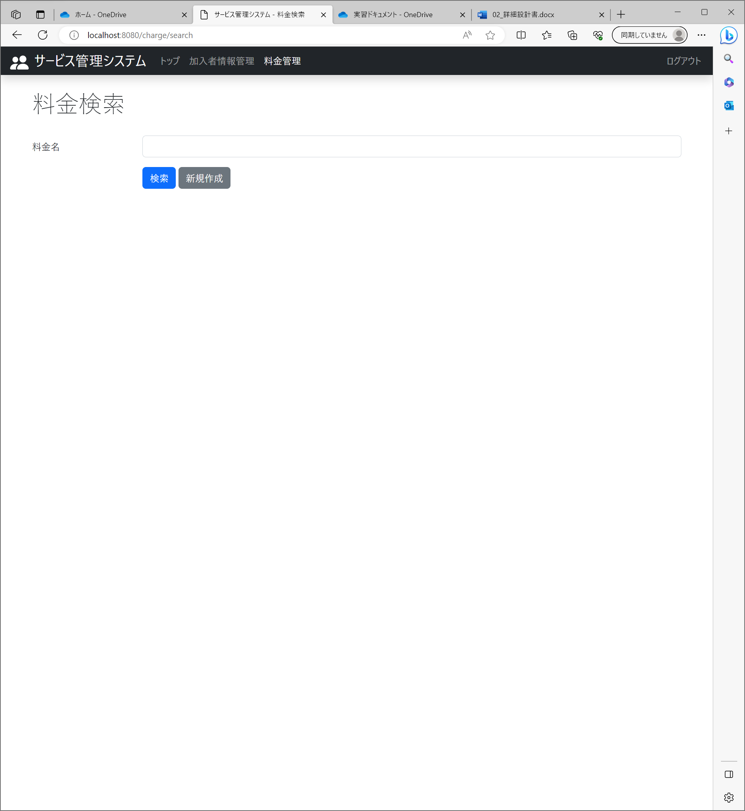
No.3：料金情報検索画面に遷移すること （～/change/search）
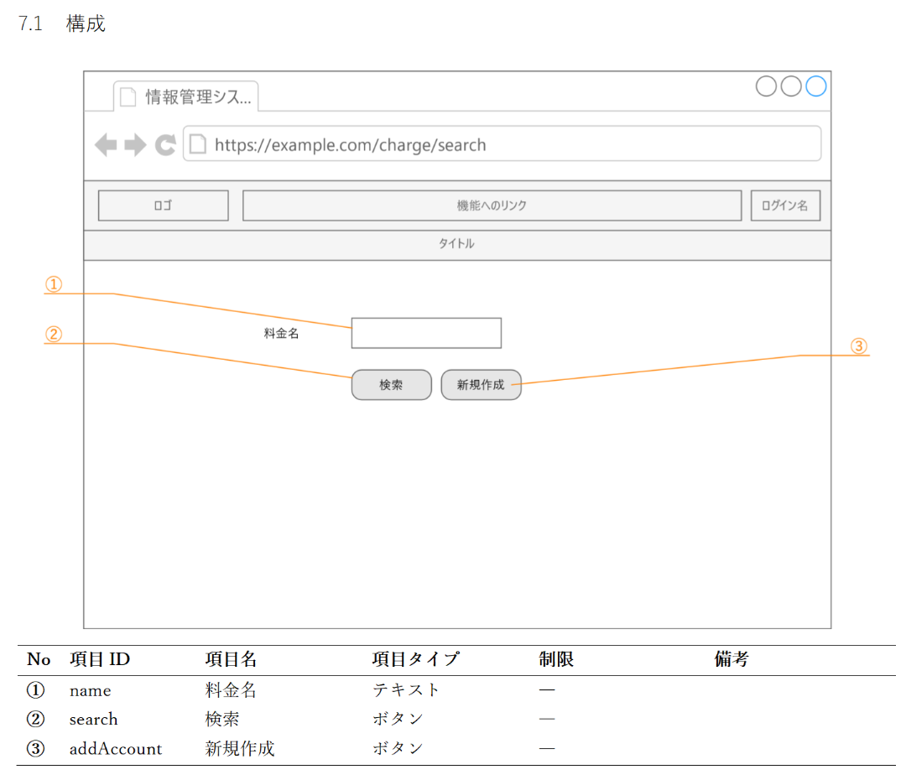

No.4：画面のレイアウトが設計書の通りであること

５．“戻る”ボタンを押下

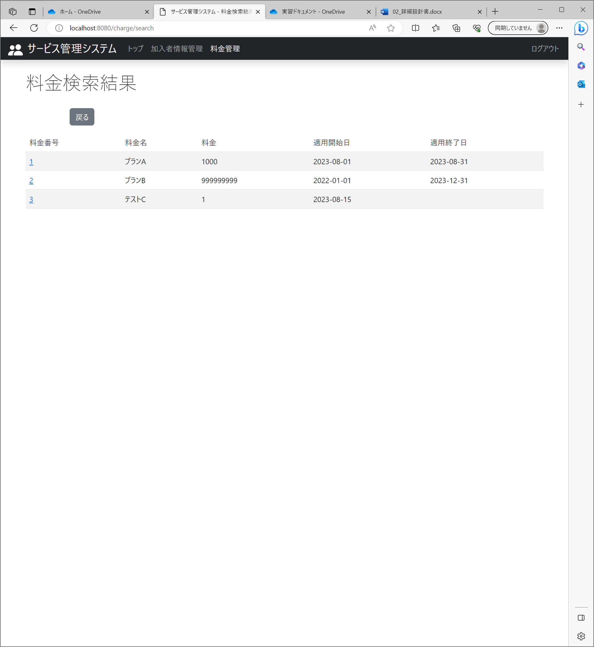
 | ■詳細設計書
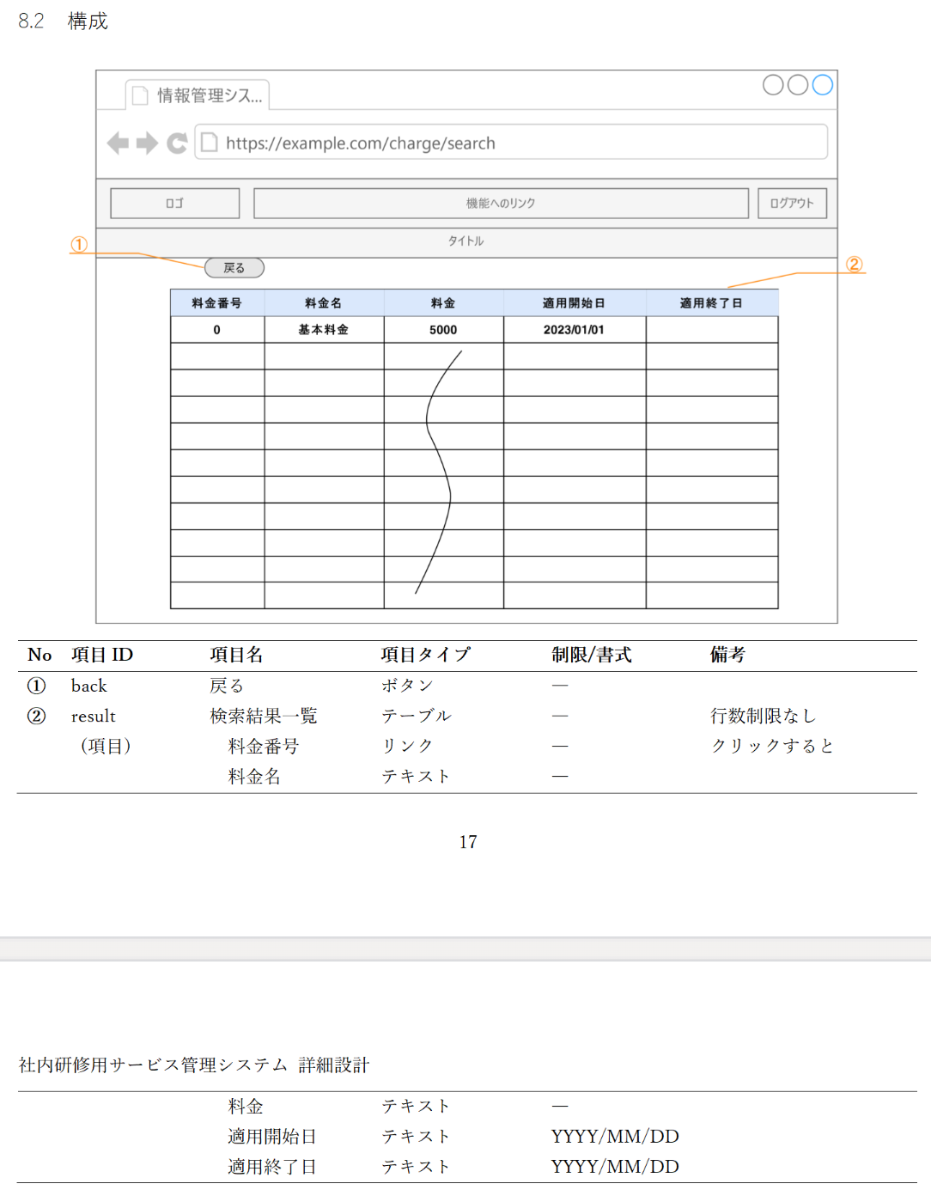

No.5：料金検索結果一覧画面が表示されること
No.6：画面のレイアウトが設計書の通りであること

No.7：検索結果に料金全件が表示されていること

No.8：料金情報検索条件画面が表示されていること

ケース9
１．料金名に該当しない文字列を入力し、”検索”ボタンを押下

No.9：検索結果に料金が表示されていないこと

ケース10
１．料金名に完全一致する文字列を入力し、”検索”ボタンを押下

No.10：検索結果に該当の料金が表示されていること

ケース11
１．料金名に部分一致する文字列を入力し、”検索”ボタンを押下

No.11：検索結果に該当の料金が表示されていること

